Yoshida
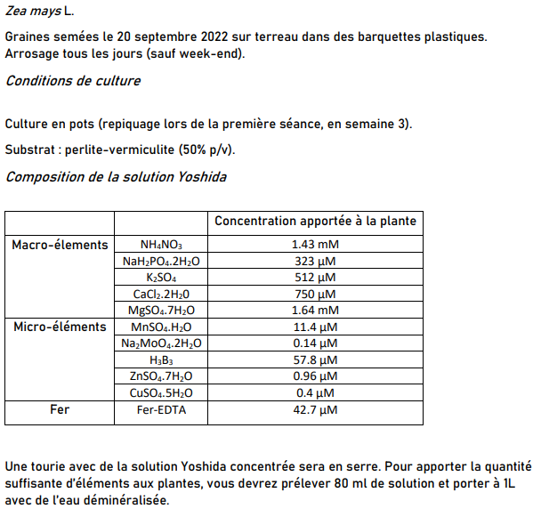
Composition de la solution Yoshida |  |  |  |  | Préparation Yoshida
 |  | Concentration apportée à la plante |  |  | Solution | Concentration finale [M = mol/L] | Concentration initiale [M = mol/L] | Volume [L] | Volume [mL]
Macro-élements | NH4NO3 | 1.43 mM |  |  | NH4NO3 | 1.43E-03 | 1 | 1.14E-03 | 1.14E+00
 | NaH2PO4 .2H2O | 323 µM |  |  | NaH2PO4 .2H2O | 3.23E-04 | 1 | 2.58E-04 | 2.58E-01
 | K2SO4 | 512 µM |  |  | K2SO4 | 5.12E-04 | 1 | 4.10E-04 | 4.10E-01
 | CaCl2 .2H20 | 750 µM |  |  | CaCl2 .2H20 | 7.50E-04 | 1 | 6.00E-04 | 6.00E-01
 | MgSO4 .7H2O | 1.64 mM |  |  | MgSO4 .7H2O | 1.64E-03 | 1 | 1.31E-03 | 1.31E+00
Micro-éléments | MnSO4 .H2O | 11.4 µM |  |  | MnSO4 .H2O | 1.14E-05 | 1 | 9.12E-06 | 9.12E-03
 | Na2MoO4 .2H2 O | 0.14 µM |  |  | Na2MoO4 .2H2 O | 1.40E-07 | 1 | 1.12E-07 | 1.12E-04
 | H3B3 | 57.8 µM |  |  | H3B3 | 5.78E-05 | 1 | 4.62E-05 | 4.62E-02
 | ZnSO4 .7H2O | 0.96 µM |  |  | ZnSO4 .7H2O | 9.60E-07 | 1 | 7.68E-07 | 7.68E-04
 | CuSO4 .5H2O | 0.4 µM |  |  | CuSO4 .5H2O | 4.00E-07 | 1 | 3.20E-07 | 3.20E-04
Fer | Fer-EDTA | 42.7 µM |  |  | Fer-EDTA | 4.27E-05 | 1 | 3.42E-05 | 3.42E-02
 |  |  |  |  | Eau démi | x | x |  | 0.00E+00

 | Solution nutritive
 | Yoshida [mL] | Eau déminéralisée [mL] | Total [mL] | Total [L]
1L | 80 | 920 | 1000 | 1
Sol a faire | 800 | 9200 | 10000 | 10

Arrosage : | 50 mL de solution diluée les Lundi, mercredi, Vendredi

